DW01
StepNumber | Action | TestData | Screenshot |  | video | 300000 | 10 |  |  |  |  |  |  |  |  |  |  | Testresult | Run Time Step (ms) 27.06.2025 00:08:11 | Hoch | Run Time Step (ms) 27.06.2025 10:30:47 | Hoch | 07.08.2025 20:58:26
1 | L00_URLAventis | {"url":p.aventisURL} |  |  |  |  |  |  |  |  |  |  |  |  |  |  |  |  | 1388 | 1.0 | 1588 | 1.1 | 1598
2 | M01_LoginMSOnline | {"username":"bern.sozialarbeiterin1a@diartis.ch","password":"SMze97-jkSJ59!F.","fullname":"Sozialarbeiterin 1A Bern","team":"Sozialarbeit Bern 1"} |  | {"username":"bern.sozialarbeiterin1a@diartis.ch","password":"SMze97-jkSJ59!F.","fullname":"Sozialarbeiterin 1A Bern","team":"Sozialarbeit Bern 1"} | {"username":" | bern.sozialarbeiterin1a@diartis.ch | ","password":" | SMze97-jkSJ59!F. | ","fullname":" | Sozialarbeiterin 1A Bern | ","team":" | Sozialarbeit Bern 1 | "} |  |  |  |  |  | 3012 |  | 3014 | 1.0 | 6360
3 | DW01_Dossier_Haushalt_pruefen | {"dossier":p.DossierName8,"zimmerWohnungTitel":"4-Zimmer-Wohnung","strasseAdresse":"Strasse_332 32, 3053 Münchenbuchsee","Wohnkosten":1300,"beWohnerContains":`${p.ManFirstName9},${p.WomanFirstName8},${p.GirlFirstName8},${p.ManFirstName8}`,"gueltigAb":"20.12.2021"} | yes | {"dossier":p.DossierName8,"zimmerWohnungTitel":"4-Zimmer-Wohnung","strasseAdresse":"Strasse_332 32, 3053 Münchenbuchsee","Wohnkosten":1300,"beWohnerContains":`${p.ManFirstName9},${p.WomanFirstName8},${p.GirlFirstName8},${p.ManFirstName8}`,"gueltigAb":"20.12.2021"} | {"dossier": | p.DossierName8 | ,"zimmerWohnungTitel":" | 4-Zimmer-Wohnung | ","strasseAdresse":" | Strasse_332 32, 3053 Münchenbuchsee | ","Wohnkosten": | 1300 | ,"beWohnerContains":`${ | p.ManFirstName9},${p.WomanFirstName8},${p.GirlFirstName8},${p.ManFirstName8 | }`,"gueltigAb":" | 20.12.2021 | "} |  | 11766 | 1.0 | 14440 | 1.2 | 0

 |  |  |  |  |  |  |  |  |  | Strasse_680 15, 3053 Münchenbuchsee

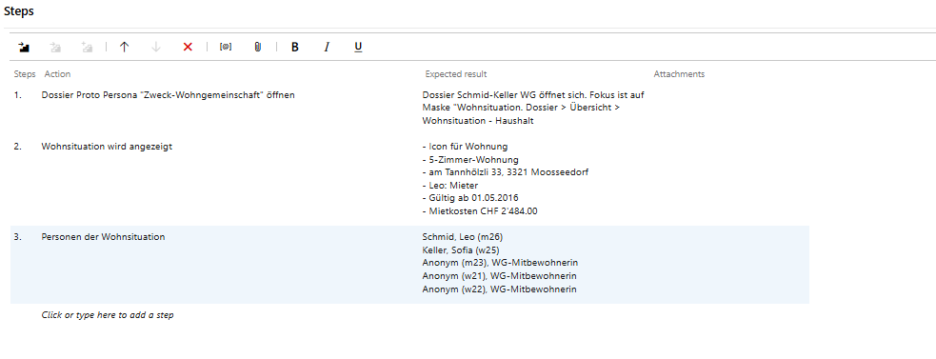
 |  |  |  |  |  |  |  |  |  |  |  |  |  |  |  | 13.4.2021

 |  |  |  | 2

